Questão2
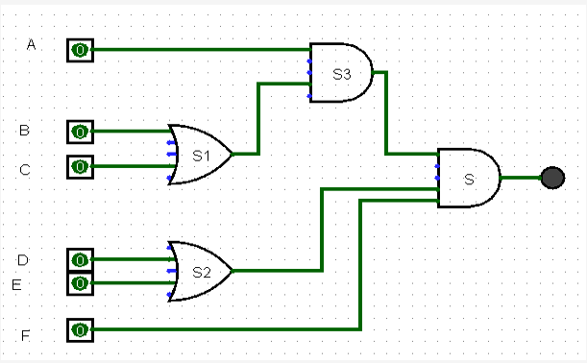
2^5 | 2^4 | 2^3 | 2^2 | 2^1 | 2^0 | B+C | D+E | A*S1 | S3*S2*F
A | B | C | D | E | F | S1 | S2 | S3 | S
0 | 0 | 0 | 0 | 0 | 0 | 0 | 0 | 0 | 0
0 | 0 | 0 | 0 | 0 | 1 | 0 | 0 | 0 | 0
0 | 0 | 0 | 0 | 1 | 0 | 0 | 1 | 0 | 0
0 | 0 | 0 | 0 | 1 | 1 | 0 | 1 | 0 | 0
0 | 0 | 0 | 1 | 0 | 0 | 0 | 1 | 0 | 0
0 | 0 | 0 | 1 | 0 | 1 | 0 | 1 | 0 | 0
0 | 0 | 0 | 1 | 1 | 0 | 0 | 1 | 0 | 0
0 | 0 | 0 | 1 | 1 | 1 | 0 | 1 | 0 | 0
0 | 0 | 1 | 0 | 0 | 0 | 1 | 0 | 0 | 0
0 | 0 | 1 | 0 | 0 | 1 | 1 | 0 | 0 | 0
0 | 0 | 1 | 0 | 1 | 0 | 1 | 1 | 0 | 0
0 | 0 | 1 | 0 | 1 | 1 | 1 | 1 | 0 | 0
0 | 0 | 1 | 1 | 0 | 0 | 1 | 1 | 0 | 0
0 | 0 | 1 | 1 | 0 | 1 | 1 | 1 | 0 | 0
0 | 0 | 1 | 1 | 1 | 0 | 1 | 1 | 0 | 0
0 | 0 | 1 | 1 | 1 | 1 | 1 | 1 | 0 | 0
0 | 1 | 0 | 0 | 0 | 0 | 1 | 0 | 0 | 0
0 | 1 | 0 | 0 | 0 | 1 | 1 | 0 | 0 | 0
0 | 1 | 0 | 0 | 1 | 0 | 1 | 1 | 0 | 0
0 | 1 | 0 | 0 | 1 | 1 | 1 | 1 | 0 | 0 |  | Possíveis Senhas
0 | 1 | 0 | 1 | 0 | 0 | 1 | 1 | 0 | 0 |  | 101011
0 | 1 | 0 | 1 | 0 | 1 | 1 | 1 | 0 | 0 |  | 101101
0 | 1 | 0 | 1 | 1 | 0 | 1 | 1 | 0 | 0 |  | 101111
0 | 1 | 0 | 1 | 1 | 1 | 1 | 1 | 0 | 0 |  | 110011
0 | 1 | 1 | 0 | 0 | 0 | 1 | 0 | 0 | 0 |  | 110101
0 | 1 | 1 | 0 | 0 | 1 | 1 | 0 | 0 | 0 |  | 110111
0 | 1 | 1 | 0 | 1 | 0 | 1 | 1 | 0 | 0 |  | 111011
0 | 1 | 1 | 0 | 1 | 1 | 1 | 1 | 0 | 0 |  | 111101
0 | 1 | 1 | 1 | 0 | 0 | 1 | 1 | 0 | 0 |  | 111111
0 | 1 | 1 | 1 | 0 | 1 | 1 | 1 | 0 | 0
0 | 1 | 1 | 1 | 1 | 0 | 1 | 1 | 0 | 0
0 | 1 | 1 | 1 | 1 | 1 | 1 | 1 | 0 | 0 |  | Lógica booleana a partir do sistema
1 | 0 | 0 | 0 | 0 | 0 | 0 | 0 | 0 | 0 |  | S=((A(B+C))(D+E)F)
1 | 0 | 0 | 0 | 0 | 1 | 0 | 0 | 0 | 0
1 | 0 | 0 | 0 | 1 | 0 | 0 | 1 | 0 | 0
1 | 0 | 0 | 0 | 1 | 1 | 0 | 1 | 0 | 0
1 | 0 | 0 | 1 | 0 | 0 | 0 | 1 | 0 | 0
1 | 0 | 0 | 1 | 0 | 1 | 0 | 1 | 0 | 0
1 | 0 | 0 | 1 | 1 | 0 | 0 | 1 | 0 | 0
1 | 0 | 0 | 1 | 1 | 1 | 0 | 1 | 0 | 0
1 | 0 | 1 | 0 | 0 | 0 | 1 | 0 | 1 | 0
1 | 0 | 1 | 0 | 0 | 1 | 1 | 0 | 1 | 0
1 | 0 | 1 | 0 | 1 | 0 | 1 | 1 | 1 | 0
1 | 0 | 1 | 0 | 1 | 1 | 1 | 1 | 1 | 1 | S=(A(!B+C)(!D+E)F)
1 | 0 | 1 | 1 | 0 | 0 | 1 | 1 | 1 | 0
1 | 0 | 1 | 1 | 0 | 1 | 1 | 1 | 1 | 1 | S=(A(!B+C)(D+!E)F)
1 | 0 | 1 | 1 | 1 | 0 | 1 | 1 | 1 | 0
1 | 0 | 1 | 1 | 1 | 1 | 1 | 1 | 1 | 1 | S=(A(!B+C)(D+E)F)
1 | 1 | 0 | 0 | 0 | 0 | 1 | 0 | 1 | 0
1 | 1 | 0 | 0 | 0 | 1 | 1 | 0 | 1 | 0
1 | 1 | 0 | 0 | 1 | 0 | 1 | 1 | 1 | 0
1 | 1 | 0 | 0 | 1 | 1 | 1 | 1 | 1 | 1 | S=(A(B+!C)(!D+E)F)
1 | 1 | 0 | 1 | 0 | 0 | 1 | 1 | 1 | 0
1 | 1 | 0 | 1 | 0 | 1 | 1 | 1 | 1 | 1 | S=(A(B+!C)(D+!E)F)
1 | 1 | 0 | 1 | 1 | 0 | 1 | 1 | 1 | 0
1 | 1 | 0 | 1 | 1 | 1 | 1 | 1 | 1 | 1 | S=(A(B+!C)(D+E)F)
1 | 1 | 1 | 0 | 0 | 0 | 1 | 0 | 1 | 0
1 | 1 | 1 | 0 | 0 | 1 | 1 | 0 | 1 | 0
1 | 1 | 1 | 0 | 1 | 0 | 1 | 1 | 1 | 0
1 | 1 | 1 | 0 | 1 | 1 | 1 | 1 | 1 | 1 | S=(A(B+C)(!D+E)F)
1 | 1 | 1 | 1 | 0 | 0 | 1 | 1 | 1 | 0
1 | 1 | 1 | 1 | 0 | 1 | 1 | 1 | 1 | 1 | S=(A(B+C)(D+!E)F)
1 | 1 | 1 | 1 | 1 | 0 | 1 | 1 | 1 | 0
1 | 1 | 1 | 1 | 1 | 1 | 1 | 1 | 1 | 1 | S=(A(B+C)(D+E)F)

Questão1
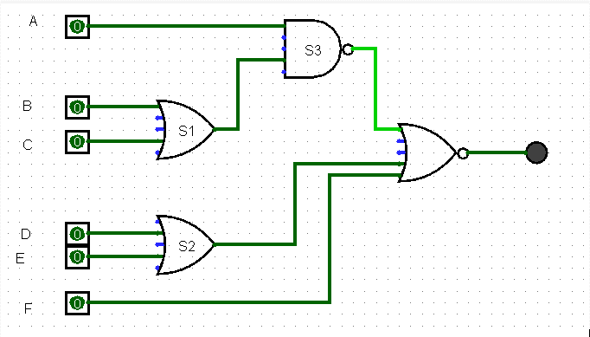
2^5 | 2^4 | 2^3 | 2^2 | 2^1 | 2^0 | B+C | D+E | A*S1 | S3*S2*F
A | B | C | D | E | F | S1 | S2 | S3 | S
0 | 0 | 0 | 0 | 0 | 0 | 0 | 0 | 1 | 0
0 | 0 | 0 | 0 | 0 | 1 | 0 | 0 | 1 | 0
0 | 0 | 0 | 0 | 1 | 0 | 0 | 1 | 1 | 0
0 | 0 | 0 | 0 | 1 | 1 | 0 | 1 | 1 | 0
0 | 0 | 0 | 1 | 0 | 0 | 0 | 1 | 1 | 0
0 | 0 | 0 | 1 | 0 | 1 | 0 | 1 | 1 | 0
0 | 0 | 0 | 1 | 1 | 0 | 0 | 1 | 1 | 0
0 | 0 | 0 | 1 | 1 | 1 | 0 | 1 | 1 | 0
0 | 0 | 1 | 0 | 0 | 0 | 1 | 0 | 1 | 0
0 | 0 | 1 | 0 | 0 | 1 | 1 | 0 | 1 | 0
0 | 0 | 1 | 0 | 1 | 0 | 1 | 1 | 1 | 0
0 | 0 | 1 | 0 | 1 | 1 | 1 | 1 | 1 | 0
0 | 0 | 1 | 1 | 0 | 0 | 1 | 1 | 1 | 0
0 | 0 | 1 | 1 | 0 | 1 | 1 | 1 | 1 | 0
0 | 0 | 1 | 1 | 1 | 0 | 1 | 1 | 1 | 0
0 | 0 | 1 | 1 | 1 | 1 | 1 | 1 | 1 | 0
0 | 1 | 0 | 0 | 0 | 0 | 1 | 0 | 1 | 0
0 | 1 | 0 | 0 | 0 | 1 | 1 | 0 | 1 | 0
0 | 1 | 0 | 0 | 1 | 0 | 1 | 1 | 1 | 0
0 | 1 | 0 | 0 | 1 | 1 | 1 | 1 | 1 | 0
0 | 1 | 0 | 1 | 0 | 0 | 1 | 1 | 1 | 0
0 | 1 | 0 | 1 | 0 | 1 | 1 | 1 | 1 | 0 |  | Lógica booleana a partir do sistema
0 | 1 | 0 | 1 | 1 | 0 | 1 | 1 | 1 | 0 |  | S=((A(B+C))(D+E)F)
0 | 1 | 0 | 1 | 1 | 1 | 1 | 1 | 1 | 0
0 | 1 | 1 | 0 | 0 | 0 | 1 | 0 | 1 | 0
0 | 1 | 1 | 0 | 0 | 1 | 1 | 0 | 1 | 0 |  | Possíveis Senhas
0 | 1 | 1 | 0 | 1 | 0 | 1 | 1 | 1 | 0 |  | 101000
0 | 1 | 1 | 0 | 1 | 1 | 1 | 1 | 1 | 0 |  | 110000
0 | 1 | 1 | 1 | 0 | 0 | 1 | 1 | 1 | 0 |  | 111000
0 | 1 | 1 | 1 | 0 | 1 | 1 | 1 | 1 | 0
0 | 1 | 1 | 1 | 1 | 0 | 1 | 1 | 1 | 0
0 | 1 | 1 | 1 | 1 | 1 | 1 | 1 | 1 | 0
1 | 0 | 0 | 0 | 0 | 0 | 0 | 0 | 1 | 0
1 | 0 | 0 | 0 | 0 | 1 | 0 | 0 | 1 | 0
1 | 0 | 0 | 0 | 1 | 0 | 0 | 1 | 1 | 0
1 | 0 | 0 | 0 | 1 | 1 | 0 | 1 | 1 | 0
1 | 0 | 0 | 1 | 0 | 0 | 0 | 1 | 1 | 0
1 | 0 | 0 | 1 | 0 | 1 | 0 | 1 | 1 | 0
1 | 0 | 0 | 1 | 1 | 0 | 0 | 1 | 1 | 0
1 | 0 | 0 | 1 | 1 | 1 | 0 | 1 | 1 | 0
1 | 0 | 1 | 0 | 0 | 0 | 1 | 0 | 0 | 1 | S=(A(!B+C)(!D+!E)!F)
1 | 0 | 1 | 0 | 0 | 1 | 1 | 0 | 0 | 0
1 | 0 | 1 | 0 | 1 | 0 | 1 | 1 | 0 | 0
1 | 0 | 1 | 0 | 1 | 1 | 1 | 1 | 0 | 0
1 | 0 | 1 | 1 | 0 | 0 | 1 | 1 | 0 | 0
1 | 0 | 1 | 1 | 0 | 1 | 1 | 1 | 0 | 0
1 | 0 | 1 | 1 | 1 | 0 | 1 | 1 | 0 | 0
1 | 0 | 1 | 1 | 1 | 1 | 1 | 1 | 0 | 0
1 | 1 | 0 | 0 | 0 | 0 | 1 | 0 | 0 | 1 | S=(A(B+!C)(!D+!E)!F)
1 | 1 | 0 | 0 | 0 | 1 | 1 | 0 | 0 | 0
1 | 1 | 0 | 0 | 1 | 0 | 1 | 1 | 0 | 0
1 | 1 | 0 | 0 | 1 | 1 | 1 | 1 | 0 | 0
1 | 1 | 0 | 1 | 0 | 0 | 1 | 1 | 0 | 0
1 | 1 | 0 | 1 | 0 | 1 | 1 | 1 | 0 | 0
1 | 1 | 0 | 1 | 1 | 0 | 1 | 1 | 0 | 0
1 | 1 | 0 | 1 | 1 | 1 | 1 | 1 | 0 | 0
1 | 1 | 1 | 0 | 0 | 0 | 1 | 0 | 0 | 1 | S=(A(B+C)(!D+!E)!F)
1 | 1 | 1 | 0 | 0 | 1 | 1 | 0 | 0 | 0
1 | 1 | 1 | 0 | 1 | 0 | 1 | 1 | 0 | 0
1 | 1 | 1 | 0 | 1 | 1 | 1 | 1 | 0 | 0
1 | 1 | 1 | 1 | 0 | 0 | 1 | 1 | 0 | 0
1 | 1 | 1 | 1 | 0 | 1 | 1 | 1 | 0 | 0
1 | 1 | 1 | 1 | 1 | 0 | 1 | 1 | 0 | 0
1 | 1 | 1 | 1 | 1 | 1 | 1 | 1 | 0 | 0

